グラフ_振幅
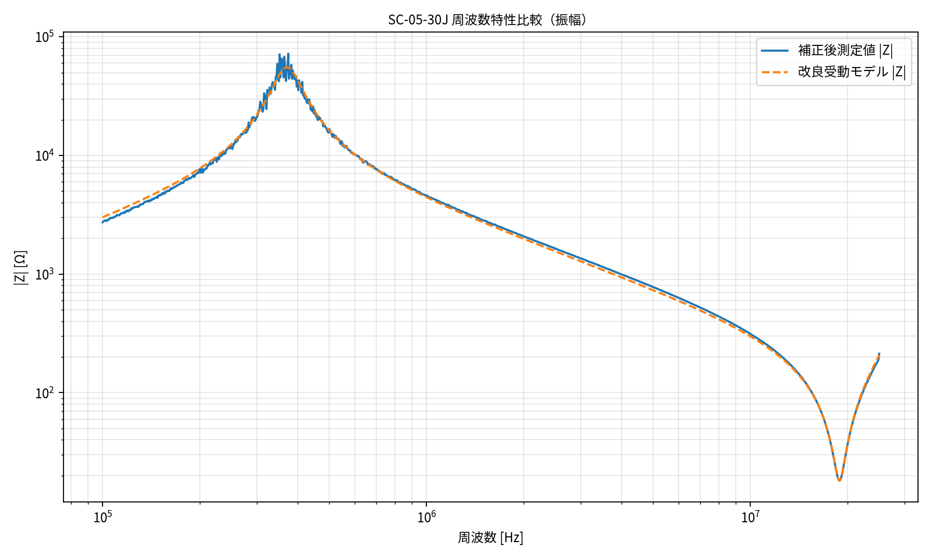
SC-05-30J 周波数特性比較（振幅）
縦軸: 対数表示, 周波数軸: 10^5, 10^6, 10^7 風の見やすい指数表示

グラフ_位相
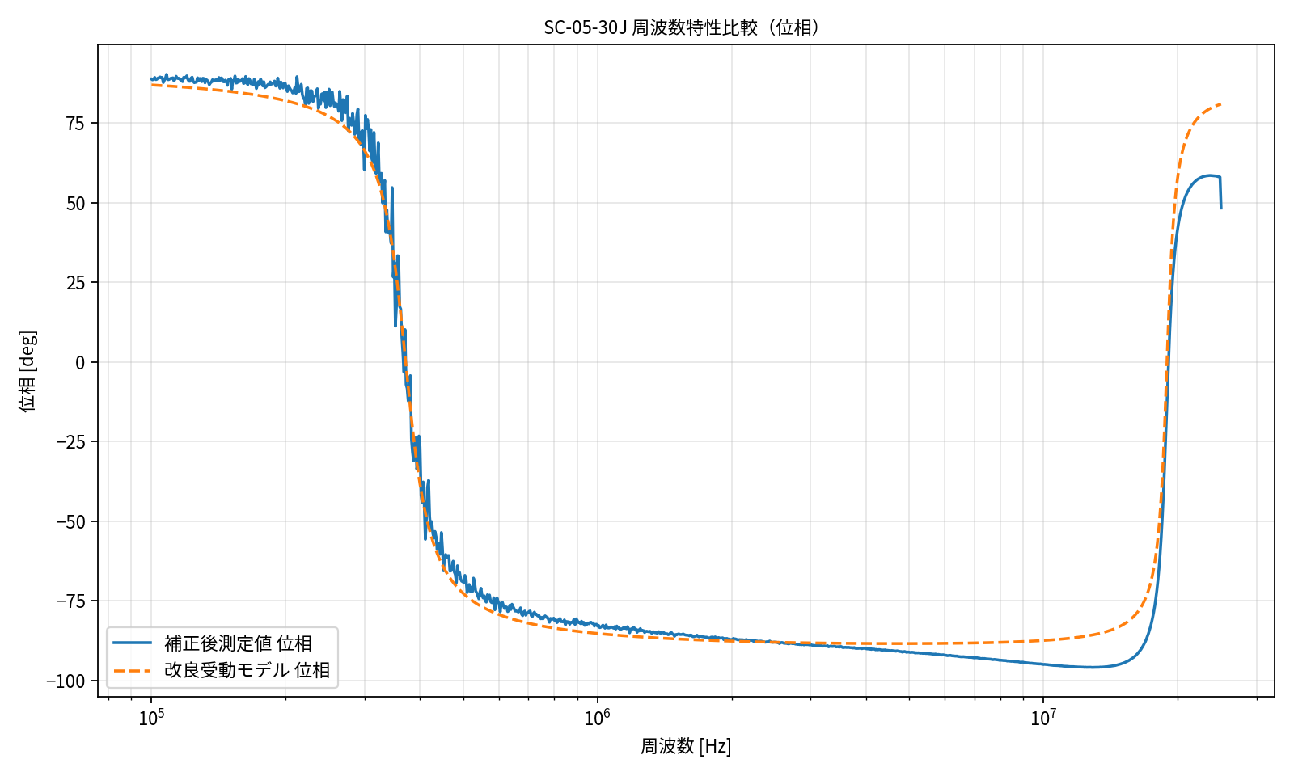
SC-05-30J 周波数特性比較（位相）
周波数軸: 10^5, 10^6, 10^7 風の見やすい指数表示

グラフ_18.9MHz拡大
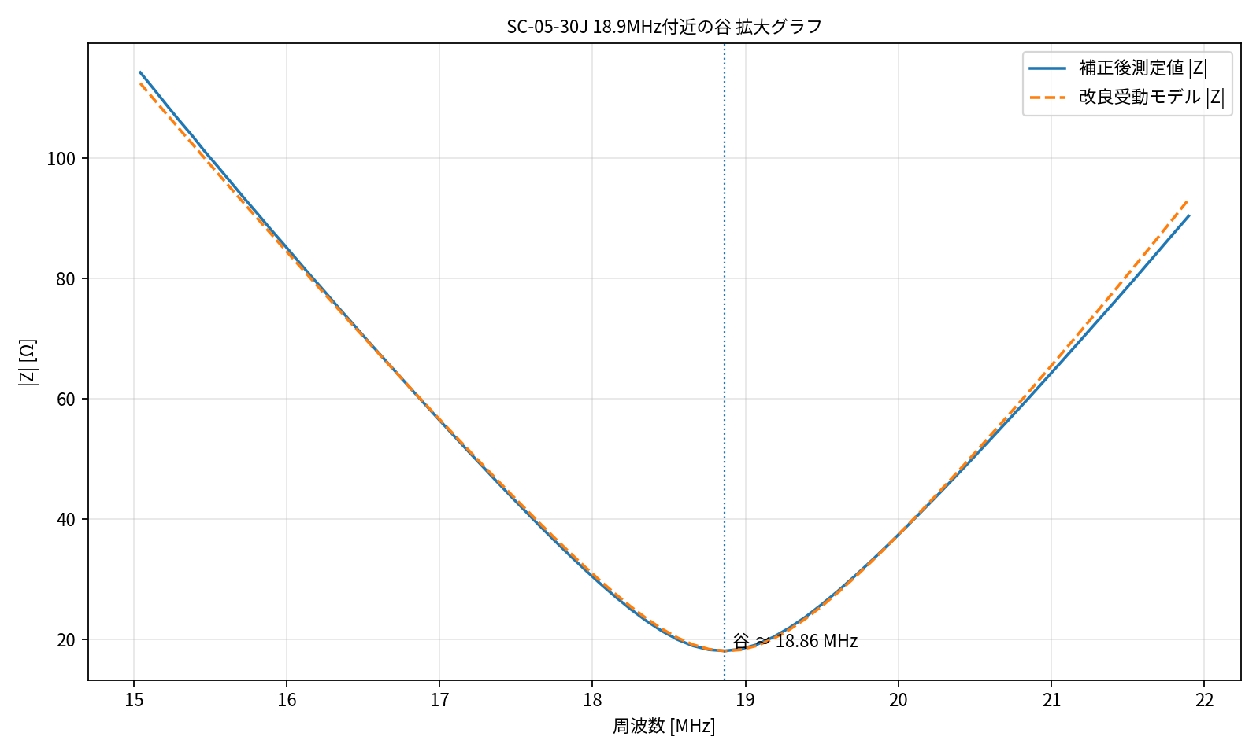
SC-05-30J 18.9MHz付近の谷 拡大グラフ
測定値と改良受動モデルの比較。横軸は MHz 表示。

グラフ_主自己共振拡大
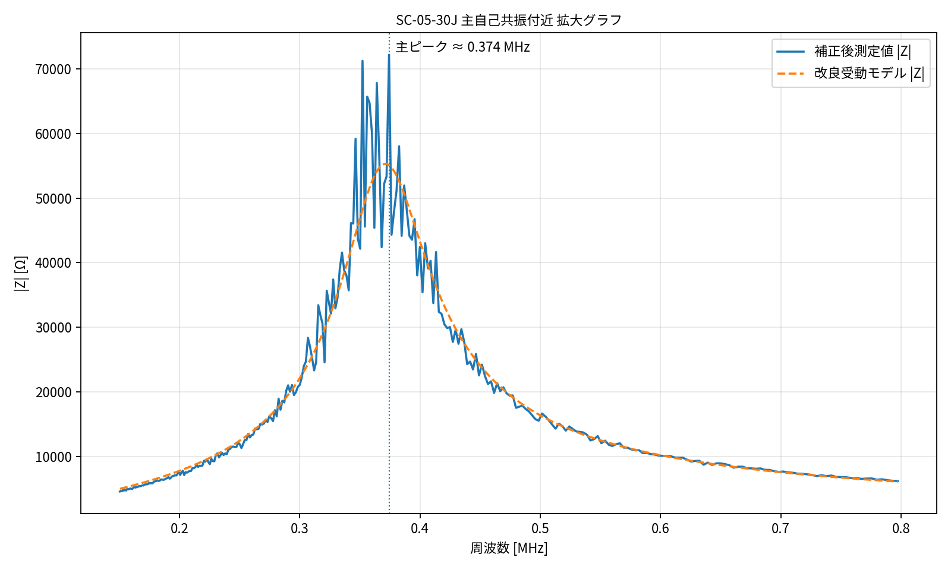
SC-05-30J 主自己共振付近 拡大グラフ
主自己共振ピーク周辺の測定値と改良受動モデルの比較。横軸は MHz 表示。

等価回路図
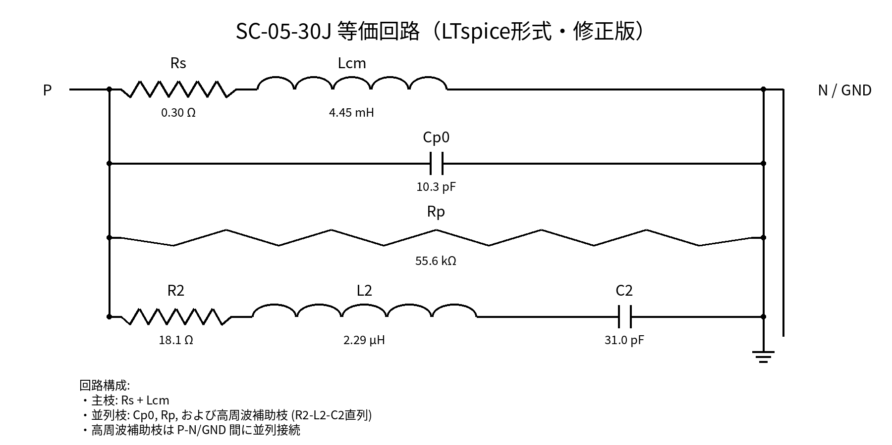
SC-05-30J 等価回路図（LTspice形式・修正版）
高周波補助枝 R2-L2-C2 は、P-N/GND 間に並列接続される直列RLC枝です。素子名と値を最新化しました。

